Sheet1
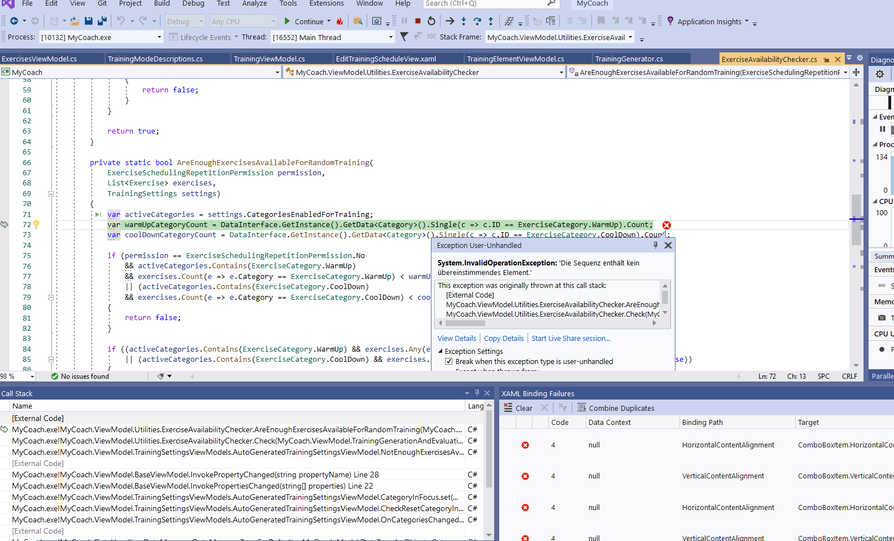

Beim Zurücksetzen von Übungen, nachdem ich Zufallstraining ausgewählt habe und fast alle Übungen auf nicht aktiv gesetzt habe

